테스트 케이스별 결과 화면
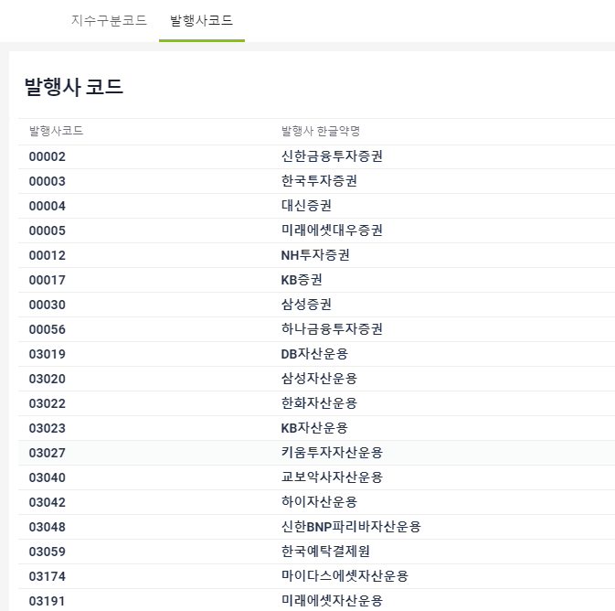
ETP 플랫폼 구축 |  |  |  | 단위테스트 결과서
단위테스트 ID | UT-OP-SUPPORT-03 | 단위테스트명 | 발행사코드정보
업무구분 | operSupport | 작성자 | 최병국

1. 발행사코드 정보가 제대로 노출되는지 확인한다.

